Solicitud gráfica
 | Área: | Matemáticas |  |  | Fecha:
 | Grado: | 11
 | Título del tema: | evaluacion |  |  | ¿Cuaderno de estudio o recurso? | Recurso
 | Editor: | Lizzie Zambrano |  |  | Motor del recurso | M5A

 | Código guión o recurso: | MA_11_01_REC270 | ← Para determinar este código, visite la hoja de Ayuda
 |  |  |  |  | ESPECIFICACIÓN DE ARCHIVOS A ENTREGAR
Núm. | Archivo Shutterstock o ruta en web | Imagen para: | Tipo | Ubicación de la imagen en el recurso M5A | Nombre imagen SMALL | Tamaño imagen SMALL | Nombre imagen ZOOM | Tamaño imagen ZOOM | Descripción | Observaciones
IMG01 | ver ultima columna | Recurso M5A | Ilustración | Contenido | MA_11_01_REC270_IMG01n.png | 286 x 286 px | MA_11_01_REC270_IMG01a.png | 500 x 500 px |  | Si es necesario la expresión se puede separar por el signo igual.
IMG02 | ver ultima columna | Recurso M5A | Ilustración | Contenido | MA_11_01_REC270_IMG02n.png | 286 x 286 px | MA_11_01_REC270_IMG02a.png | 500 x 500 px |  | Si es necesario la expresión se puede separar por el signo igual.
IMG03 | ver ultima columna | Recurso M5A | Ilustración | Contenido | MA_11_01_REC270_IMG03n.png | 286 x 286 px | MA_11_01_REC270_IMG03a.png | 500 x 500 px | ejemplo propiedad conmutativa
IMG04 | ver ultima columna | Recurso M5A | Ilustración | Contenido | MA_11_01_REC270_IMG04n.png | 286 x 286 px | MA_11_01_REC270_IMG04a.png | 500 x 500 px | 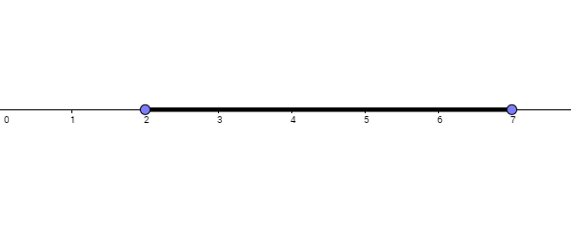 Representar el intervalo cerrado [2, 7]
IMG05 | ver ultima columna | Recurso M5A | Ilustración | Contenido | MA_11_01_REC270_IMG05n.png | 286 x 286 px | MA_11_01_REC270_IMG05a.png | 500 x 500 px | Representar el intervalo cerrado (-5, 7]
IMG06 | ver ultima columna | Recurso M5A | Ilustración | Contenido | MA_11_01_REC270_IMG06n.png | 286 x 286 px | MA_11_01_REC270_IMG06a.png | 500 x 500 px | Representar el ontervalo abierto (a, b)
IMG07 | ver ultima columna | Recurso M5A | Ilustración | Contenido | MA_11_01_REC270_IMG07n.png | 286 x 286 px | MA_11_01_REC270_IMG07a.png | 500 x 500 px | Representar el ontervalo [-6, 7) U (7, 13]
IMG08 | ver ultima columna | Recurso M5A | Ilustración | Contenido | MA_11_01_REC270_IMG08n.png | 286 x 286 px | MA_11_01_REC270_IMG08a.png | 500 x 500 px | 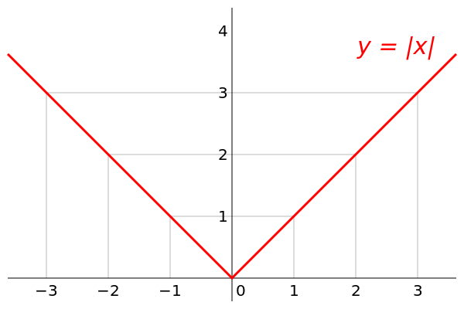 grafica de la función del valor absoluto
IMG09 | ver ultima columna | Recurso M5A | Ilustración | Contenido | MA_11_01_REC270_IMG09n.png | 286 x 286 px | MA_11_01_REC270_IMG09a.png | 500 x 500 px | 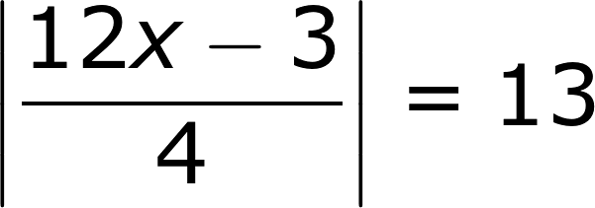 ecuacion con valor absoluto
IMG10 | ver ultima columna | Recurso M5A | Ilustración | Contenido | MA_11_01_REC270_IMG10n.png | 286 x 286 px | MA_11_01_REC270_IMG10a.png | 500 x 500 px | 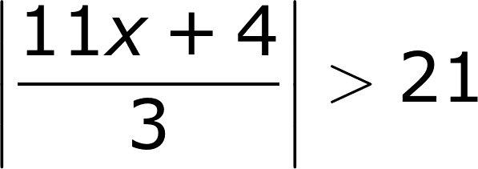 inecuacion con valor absoluto

